Έξοδα 1ο έτος
 |  |  |  |  |  | Λειτουργικά Έξοδα
Έξοδα Έναρξης
Έξοδα Έναρξης | Κόστος ΜΦ | Χονδρική | Αριθμός | Σύνολο ΜΦ | Σύνολο ΧΦ |  | Λειτουργικα εξοδα | ποσότητα | Μήνες τον χρόνο | κοστος | Σύνολο
Γραφείο | 212.90 € | 161.80 € | 5 | 1,064.50 € | 809.02 € |  | Leasing car | 1 | 12 | 125 | 1,500.00 € | Δεη
Καρέκλες | 48.99 € | 37.23 € | 5 | 244.95 € | 186.16 € |  | Τεχνικός | 1 | 12 | 650 | 7,800.00 € | Καταναλώσεις | Κατανάλωση (watt) | Ώρες την μέρα | ποσότητα | Ώρες τον χρόνο | Σύνολο
Η/Υ | 799.00 € | 607.24 € | 5 | 3,995.00 € | 3,036.20 € |  | ΜΙσθοι | 5 | 12 | 800 | 81,600.00 € | Ψυγειο | 82 | 1 | 1 | 252 | 20664
Οθόνες | 129.00 € | 98.04 € | 5 | 645.00 € | 490.20 € |  | ΔΕΗ (ετήσιο) | 1 | 1 | 1113 | 1,113.50 € | Φούρνος Μικροκυμάτων | 700 | 1 | 1 | 252 | 176400
Εκτυπωτή-ες | 149.00 € | 113.24 € | 3 | 447.00 € | 339.72 € |  | ΙΝΤΕΡΝΕΤ | 1 | 12 | 133 | 1,596.00 € | Ektypvtes | 408 | 1 | 3 | 252 | 308448
Εξοπλισμός Γραφείου (ποντίκια, πληκτρολόγια κα) | 212.42 € | 161.44 € | 5 | 1,062.10 € | 807.20 € |  | Νερο | 1 | 1 | 646 | 646.11 € | Desktop | 360 | 8 | 5 | 2016 | 14400 |  | Εργάσιμες μέρες
Λοιπά επιπλα (Βιβλιοθήκη κτλ) | 200.00 € | 152.00 € | 1 | 200.00 € | 152.00 € |  | Καθαριστρια μισθός και είδη καθαρισμού | 1 | 12 | 700 | 14,280.00 € | Printers | 5 | 8 | 1 | 2016 | 40 |  | 252
Χαρτική ύλη | 340.50 € | 258.78 € | 1 | 340.50 € | 258.78 € |  | Καμπανια Μαρκετινγκ | 1 | 1 | 62520 | 62,520.00 € | Led(9wperSquare meter) | 900 | 8 | 40 | 2016 | 172800
Καλώδια | 20.00 € | 15.20 € | 1 | 20.00 € | 15.20 € |  | Ενικοιο κτηριου (100τμ) | 1 | 12 | 1272 | 15,266.67 € | Heating-Cooling | 3500 | - | 1 | 1776 | 4973248
Μπρίζες | 39.90 € | 30.32 € | 2 | 79.80 € | 60.65 € |  | Έξοδα Κάδου | 12 | 1 | 2566 | 30,792.00 € | TV Monitor | 31.8 | 8 | 5 | 2016 | 320544
Ups | 110.00 € | 83.60 € | 5 | 550.00 € | 418.00 € |  | Ε&Α | 1 | 1 | 15000 | 15,000.00 € | Total |  |  |  | kWh | 5986.544 |  | HDD | CDD
led 9w | 7.8 | 5.93 € | 100 | 780.00 € | 592.80 € |  | Σύνολο |  |  |  | 232,114.27 € | Euro/kwh |  |  |  | Total (euro) | 1113 | Ιανουάριο | 268.7 | 0
Ψυγείο | 150.00 € | 114.00 € | 1 | 150.00 € | 114.00 € |  |  |  |  |  |  | 0.186 |  |  |  |  | 59.621184 | Φεβρουάριο | 230.1 | 0.1
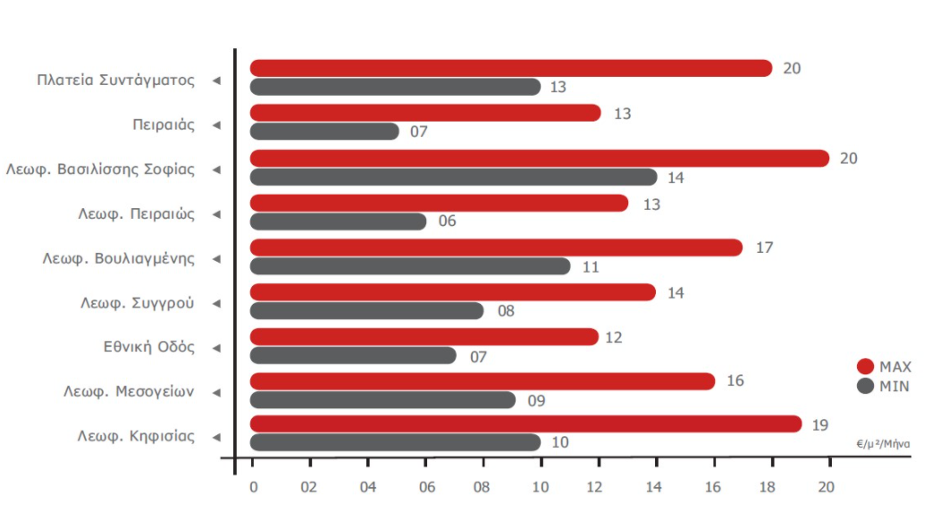
Φούρνος Μικροκυμάτων | 52.00 € | 39.52 € | 1 | 52.00 € | 39.52 € |  |  |  |  |  |  |  |  |  |  |  |  | Μάρτιο | 150.2 | 2.9
Είδη Υγιεινής | 50.00 € | 38.00 € | 1 | 50.00 € | 38.00 € |  |  |  |  |  |  |  |  |  |  |  |  | Απρίλιος | 98.7 | 10.8
Νομοθετικά έξοδα - Δικηγόρος | 8,000.00 € | - | 1 | 8,000.00 € | 8,000.00 € |  |  |  |  |  |  |  |  |  |  |  |  | Μάιος | 20.8 | 70.5
Τελικό Σύνολο |  |  |  | 17,680.85 € | 15,357.45 € |  |  |  |  |  |  |  |  |  |  |  |  | Ιούνιος | 0 | 255.4
 |  |  |  |  |  |  |  |  |  |  |  |  |  |  |  |  |  | Ιούλιος | 0 | 306.5
 |  |  |  |  |  |  |  |  |  |  |  |  |  |  |  |  |  | Αύγουστος | 0 | 341.3
ΕΞΟΠΛΙΣΜΟΣ ΓΡΑΦΕΙΟΥ |  |  |  |  |  |  |  |  |  |  |  |  |  |  |  |  |  | Σεπτέμβριος | 0.3 | 94.2
Προϊόν | Τιμή ΜΦ | ποσοτητα |  | Χονδρικη |  |  |  |  |  |  |  |  |  |  |  |  |  | Οκτώβριος | 9.1 | 100.1
 |  |  |  |  |  |  |  |  |  |  |  |  |  |  |  |  |  | Νοέμβριος | 46.4 | 26.4
Πληκτρολόγιο&ποντικι | 30.99 € | 5 | 154.95 € | 117.76 € |  |  |  |  |  |  |  |  |  |  |  |  |  | Δεκέμβριος | 187.6 | 0.1
Mousepad | 4.30 € | 5 | 21.50 € | 16.34 € |  |  |  |  |  |  |  |  |  |  |  |  |  |  |  | 2220.2
Μελάνι | 11.99 € | 3 | 35.97 € | 27.34 €
 |  |  | 212.42 €

ΛΟΙΠΑ ΕΠΙΠΛΑ
Προϊόν | Τιμή ΜΦ | ποσοτητα |  | Χονδρικη |  |  | Ευρώ/τ.μ/μήνα |  |  |  |  | Νερό για κατανάλωση
 |  |  |  |  |  |  |  | Max | Min | Median |  | Λίτρα ανά άτομο ανά μέρα | 8 ώρες | Άτομα | Το χρόνο | Κόστος φιάλες 18,9 λίτρα | Ετήσιο Κόστος νερού
Βιβλιοθήκη μικρή | 35.00 € | 2 | 70.00 € | 53.20 € |  |  | Σύνταγμα | 20 | 13 | 16.5
Βιβλιοθηκη μεγαλη | 130.00 € | 1 | 130.00 € | 98.80 € |  |  | Πειραιάς | 13 | 7 | 10
 |  |  |  |  |  |  | Βασιλίσσης Σοφίας | 20 | 14 | 17
 |  |  | 200.00 € |  |  |  | Λεωφ Πειραιώς | 13 | 6 | 9.5 |  | 3.7 | 1.2 | 5 | 0 | 5 | 0
 |  |  |  |  |  |  | Λεωφ Βουλιαγμένης | 17 | 11 | 14
ΧΑΡΤΙΚΗ ΥΛΗ |  |  |  |  |  |  | Λεωφ Συγγρού | 14 | 8 | 11 |  | Ψύκτης | Κόστος | Ετήσιο Κόστος
Προϊόν | Τιμή ΜΦ | ποσοτητα |  | Χονδρικη |  |  | Εθνική Οδός | 12 | 7 | 9.5 |  | Ανταλλακτικά Απολύμανσης | 15 | 45
 |  |  |  |  |  |  | Λεωφ Μεσογείων | 16 | 9 | 12.5 |  | Σετ Ανταλλακτικών Απολύμανσης και τοποθέτηση φίλτρων απ | 95 | 190
Χαρτί Εκτύπωσης | 17.45 € | 10 | 174.50 € | 132.62 € |  |  | Λεωφ Κηφισίας | 19 | 10 | 14.5
Προμήθειες Γραφείου | 100.00 € | 1 | 100.00 € | 76.00 € |  |  | Αverage |  |  | 13
Γραφική Ύλη | 30.00 € | 1 | 30.00 € | 22.80 €
 |  |  | 304.50 € | 231.42 €

Εξοδα Καδου
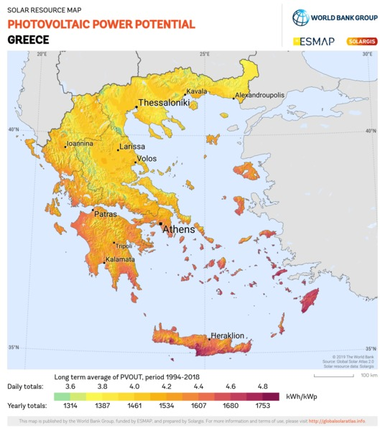
 |  | Consumption (Watt)
Metal Container (50*50*100) | 1,000.00 € | 0
Weight machine | 250.00 € | 10
Sonar Sensor | 28.40 € | 0.6
Off grid System | 1,200.00 € | 0
Touchpad | 37.60 € | 5
cables | 50.00 €
Yearly consumption (kWh) |  | 136.656
Total cost | 2,566 €

 | Production
360 W 2-Panel Solarland Off-Grid Solar System | 441.792

